INSTRUCCIONES
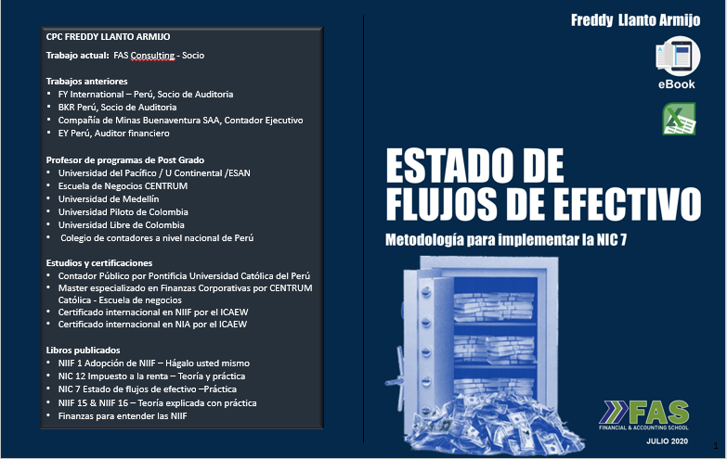
Aprecido(a) Colega

Gracias por invertir en su auto entrenamiento.
Este libro guiará su aprendizaje en la preparación del
Estado de Flujos de Efectivo.

El Ebook tiene 203 páginas, la mayoría de paginas
contiene cuadros en Excel. Para encontrar el cuadro
solamente guíese del número de la página del
Ebook y búsquelo aquí.

Por ejemplo, la imagen del página 40 se encuentra
en el worksheet 40 pintado de rojo.

Le deseo éxitos en su vida personal y profesional

Atentamente
Freddy Llanto
fllanto@misticonsulting.pe

FLUJOS DE EFECTIVO,
SIN ELIMINACIONES

Hoja2
MOVIMIENTO DE CUENTAS

1.- PPE
SALDO INICIAL | 2,432
APORTE DE CAPITAL | 10
COMPRAS AL CONTADO | 1,418 | FLUJO
DEPRECIACION | -360
SALDO FINAL | 3,500 | -

2.- RESULTADO ACUMULADO
SALDO INICIAL | 2,022
UTILIDAD DEL AÑO | 1,600
CAPITALIZACION DE R.A. | -20
PAGO DE DIVIDENDOS | -60
SALDO FINAL | 3,542 | -

3.-CAPITAL SOCIAL
SALDO INICIAL | 1,600
CAPITALIZACION DE R.A. | 20
APORTE DE PPE | 10
CAPITALIZACION DE DEUDA | 20
SALDO FINAL | 1,650 | -

4.-CUENTAS POR COBRAR COMERCIALES
SALDO INICIAL | 1,300
(+) VENTAS | 12,000
(-) COBROS | -12,420
(-) PERDIDA ESPERADA | -90
SALDO FINAL | 790 | -

FLUJO DE EFECTIVO | 12,420

Variación de CXC | 510
Ventas | 12,000
Pérdida esperada | -90
 | 12,420

5.-REMUNERACIONES X PAGAR
SALDO INICIAL | 500
(+) GASTO DE PERSONAL | 390
(+) PARTICIPACION EN UTIL | 36
(-) PAGO PERSONAL | -396
SALDO FINAL | 530 | -

FLUJO DE EFECTIVO | -36

VARIACION DE RXP | -30
GASTO DE PERSONAL | 426
 | -396

PAGO A PROVEEDORES:

SI (FPC) + COMPRAS - PAGOS = SF (FPC)

PAGOS = SI(FPC) - SF(FPC) + COMPRAS |  | ….............(B)

SI (INV) + COMPRAS - COSTO VTA = SF (INV)

COMPRA = SF(INV)-SI(INV) + COSTO VTA |  | ….............(A)

PAGOS = SI(FPC) - SF(FPC) + SF(INV)-SI(INV) + COSTO VTA

PAGOS = VAR (FPC) + VAR (INV) + COSTO VTA

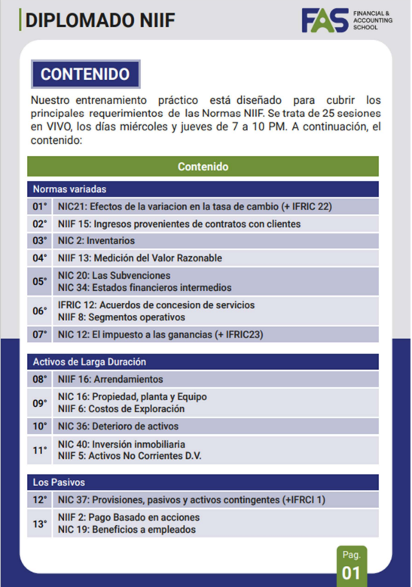
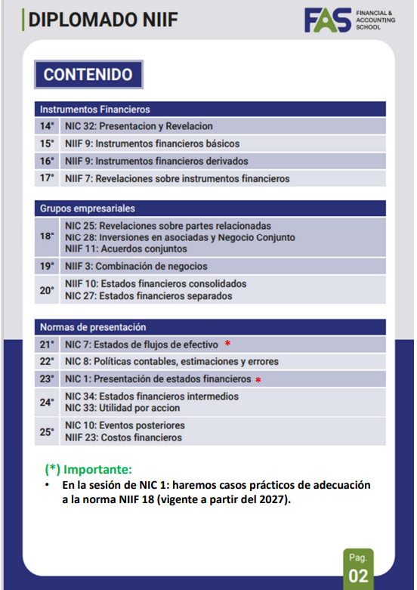

AAAAAAAAAAAAAAAA '+51 940 299 626 BBBBBBBBBBBBBBBBBBBBBBBBBBBBB

48-
 |  |  |  |  |  |  |  | Primer paso: ORDENAR - saldos deudores en positivo / saldos acreedores en negativo |  |  |  |  |  | Segundo paso: ELIMINAR |  |  |  |  | Eliminaciones |  | c+H-D | Tercer paso: DISTRIBUIR |  |  |  |  |  |  |  |  |  |  |  |  | Cuarto paso: PRESENTAR METODO DIRECTO |  | Cuarto paso: PRESENTAR METODO INDIRECTO |  |  |  |  |  |  |  |  |  | Reconciliación de la utilidad del periodo con los flujos
TRAMPO S.A. |  |  |  |  |  |  |  |  |  | [a] | [b] | [c]=[b-a] |  |  |  | [a] | [b] | [c]=[b-a] | D | H | Variación |  |  | c+H-D | A.O. | A.O. | A.O. | A.O. | A.O. | A.O. | A.I. | A.F. | A.F. |  |  |  |  |  |  | A.O. | A.O. | A.O. | A.O. | A.O. | A.O. |  | provenientes de las actividiades de operación
 |  | $ | $ |  |  | $ | $ | AO | Clientes por cobrar | 9,000 | 8,000 | (1,000) | * Saldos deudores | AO | Clientes por cobrar | 9,000 | 8,000 | (1,000) |  |  | (1,000) | AO | Cuentas por cobrar comerciales | (1,000) | (1,000) |  |  |  |  |  |  |  |  | - | Actividades de operación |  | AO | Cuentas por cobrar comerciales | (1,000) | (1,000) |  |  |  |  |  |  | (+) Transacciones que no generan flujos de efectivo |  | 6,400
Activo |  |  |  | Pasivo y patrimonio |  |  |  | AO | Existencias | 3,100 | 1,600 | (1,500) | en Positivo. | AO | Existencias | 3,100 | 1,600 | (1,500) |  |  | (1,500) | AO | Existencias | (1,500) |  | (1,770) |  |  |  | 270 |  |  |  | 0 | Cobranzas a clientes | 83,134 | AO | Existencias | (1,500) |  | (1,770) |  |  |  | 270 |  | Depreciación del periodo | 600 | (a)
Activo corriente |  |  |  | Pasivo corriente |  |  |  | AO | Intereses por cobrar | 2,100 | 1,100 | (1,000) | * Saldos acreedores | AO | Intereses por cobrar | 2,100 | 1,100 | (1,000) |  |  | (1,000) | AO | Intereses por cobrar | (1,000) |  |  | (1,000) |  |  |  |  |  |  | 0 | Pagos a proveedores | (65,816) | AO | Intereses por cobrar | (1,000) |  |  | (1,000) |  |  |  |  | (+/-) Variaciones en activos y pasivos operativos
Efectivo |  | 1,000 | 800 | Remuneraciones por pagar |  | 2,300 | 1,300 | AI | Propiedad y equipo, neto | 3,000 | 2,000 | (1,000) | en Negativo. | AI | Propiedad y equipo, neto | 3,000 | 2,000 | (1,000) | 600 |  | (1,600) | AI | Propiedad y equipo, neto | (1,600) |  |  |  |  |  |  | (1,600) |  |  | 0 | Cobros de intereses | (800) | AI | Propiedad y equipo, neto | (1,600) |  |  |  |  |  |  |  | Incremento en Cuentas por cobrar comerciales | (1,000)
Clientes por cobrar |  | 9,000 | 8,000 | Proveedores por pagar |  | 2,000 | 1,500 | AO | Remuneraciones por pagar | (2,300) | (1,300) | 1,000 |  | AO | Remuneraciones por pagar | (2,300) | (1,300) | 1,000 |  |  | 1,000 | AO | Remuneraciones por pagar | 1,000 |  |  |  | 1,000 |  |  |  |  |  | 0 | Pago a empleados | (2,100) | AO | Remuneraciones por pagar | 1,000 |  |  |  | 1,000 |  |  | 500 | Incremento en Existencias | (1,500)
Existencias |  | 3,100 | 1,600 | Impuesto por pagar |  | 3,900 | 1,400 | AO | Proveedores por pagar | (2,000) | (1,500) | 500 |  | AO | Proveedores por pagar | (2,000) | (1,500) | 500 |  |  | 500 | AO | Cuentas por pagar comerciales | 500 |  | 500 |  |  |  |  |  |  |  | 0 | Pago de impuestos | (4,000) | AO | Cuentas por pagar a proveedores | 500 |  | 500 |  |  |  |  | (b) | Incremento en Intereses por cobrar | (1,000) | 500
Intereses por cobrar |  | 2,100 | 1,100 | Total pasivo |  | 8,200 | 4,200 | AO | Impuestos a la renta por pagar | (3,900) | (1,400) | 2,500 |  | AO | Impuestos por pagar | (3,900) | (1,400) | 2,500 |  |  | 2,500 | AO | Impuestos a la renta por pagar | 2,500 |  |  |  |  | 2,500 |  |  |  |  | 0 | Otros pagos | (3,518) | AO | Impuestos a la renta por pagar | 2,500 |  |  |  |  | 2,500 |  |  | Incremento en Remuneraciones por pagar | 1,000 | (b)
 |  | 15,200 | 11,500 |  |  |  |  | AF | Capital social | (3,500) | (2,000) | 1,500 |  | AF | Capital social | (3,500) | (2,000) | 1,500 | 500 |  | 1,000 | AF | Capital social | 1,000 |  |  |  |  |  |  |  | 1,000 |  | 0 | Efectivo neto generado por actividades de operación | 6,900 | AF | Capital social | 1,000 |  |  |  |  |  |  |  | Incremento en Cuentas por pagar a proveedores | 500
Activo no corriente |  |  |  | Patrimonio |  |  |  | AF | Resultados acumulados | (700) | (7,300) | (6,600) | 200 | AF | Resultados acumulados | (700) | (7,300) | (6,600) |  | 500 | (6,100) | AF | Resultados acumulados | (6,100) |  |  |  |  |  |  |  |  | (6,100) | 0 | Actividades de inversión |  | AF | Resultados acumulados | (6,100) |  |  |  |  |  |  |  | Incremento en Impuesto a la renta por pagar | 2,500
Propiedad y equipo , neto |  | 3,000 | 2,000 | Capital social |  | 3,500 | 2,000 | AO | Ventas | (71,300) |  | 71,300 |  | AO | Ventas | (71,300) |  | 71,300 |  |  | 71,300 | AO | Ventas | 71,300 | 84,134 |  |  |  |  | (12,834) |  |  |  | 0 | Pagos por compra de propiedad, planta y equipos | (1,600) | AO | Ventas | 71,300 | 84,134 |  |  |  |  | (12,834)
 |  |  |  | Resultados acumulados |  | 6,500 | 7,300 | AO | CV: Inventarios | 54,700 |  | (54,700) |  | AO | CV: Inventarios | 54,700 |  | (54,700) |  |  | (54,700) | AO | CV: Inventarios | (54,700) |  | (64,546) |  |  |  | 9,846 |  |  |  | 0 | Efectivo neto utilizado en actividades de inversión | (1,600) | AO | CV: Inventarios | (54,700) |  | (64,546) |  |  |  | 9,846 |  | Flujo neto de efectivo generado por
 |  |  |  | Total patrimonio |  | 10,000 | 9,300 | AO | CV: Gasto de personal | 3,100 |  | (3,100) |  | AO | CV: Gasto de personal | 3,100 |  | (3,100) |  |  | (3,100) | AO | CV: Gasto de personal | (3,100) |  |  |  | (3,100) |  |  |  |  |  | 0 | Actividades de financiamiento |  | AO | CV: Gasto de personal | (3,100) |  |  |  | (3,100) |  |  |  | actividades de operación | 6,900
Total activos |  | 18,200 | 13,500 | Total pasivo y patrimonio |  | 18,200 | 13,500 | AO | Gastos diversos | 300 |  | (300) |  | AO | Gastos diversos | 300 |  | (300) |  |  | (300) | AO | Gastos diversos | (300) |  |  |  |  |  | (300) |  |  |  | 0 | Capital recibido en efectivo | 1,000 | AO | Gastos diversos | (300) |  |  |  |  |  | (300)
 |  |  |  |  |  |  |  |  | Depreciación | 600 |  | (600) |  |  | Depreciación | 600 |  | (600) |  | 600 | - |  | Depreciación | - |  |  |  |  |  |  |  |  |  | 0 | Pago de dividendos | (6,100) |  | Depreciación | - |  |  |  |  |  |  | 6,400
 | TRAMPO S.A. |  |  |  |  |  |  | AO | Servicios de terceros | 500 |  | (500) |  | AO | Servicios de terceros | 500 |  | (500) |  |  | (500) | AO | Servicios de terceros | (500) |  |  |  |  |  | (500) |  |  |  | 0 | Efectivo neto utilizado en actividades de financiamiento | (5,100) | AO | Servicios de terceros | (500) |  |  |  |  |  | (500) | (a)
 | Estado de resultados |  |  |  |  |  |  | AO | Ingresos financieros | (200) |  | 200 |  | AO | Ingresos financieros | (200) |  | 200 |  |  | 200 | AO | Ingresos financieros | 200 |  |  | 200 |  |  |  |  |  |  | 0 |  |  | AO | Ingresos financieros | 200 |  |  | 200
 | Por el periodo terminado el 31 de diciembre de 2020 |  |  |  |  |  |  | AO | Impuesto a la renta | 6,500 |  | (6,500) |  | AO | Impuesto a la renta | 6,500 |  | (6,500) |  |  | (6,500) | AO | Impuesto a la renta | (6,500) |  |  |  |  | (6,500) |  |  |  |  | 0 | Flujo de efectivo neto del periodo | 200 | AO | Impuesto a la renta | (6,500) |  |  |  |  | (6,500)
 |  |  |  |  | $ |  |  |  |  | 0 | 0 | 0 |  |  |  | 0 | 0 | 0 | 1,100 | 1,100 | 0 |  |  | 0 | 83,134 | (65,816) | (800) | (2,100) | (4,000) | (3,518) | (1,600) | 1,000 | (6,100) |  | Saldo inicial del efectivo y equivalente de efectivo | 800 |  |  | 0 | 83,134 | (65,816) | (800) | (2,100) | (4,000) | (3,518) | 6,900
Suma: 200
Suma: 200
 | Ventas |  |  |  | 71,300 |  |  |  |  |  |  |  |  |  |  |  |  |  |  |  |  |  |  |  |  |  |  |  |  |  |  | SUMA | 200 |  | Saldo final del efectivo y equivalente de efectivo | 1,000
 | Costo de ventas
 | Inventarios vendidos |  |  |  | (54,700)
 | Gasto de personal |  |  |  | (3,100) |  |  |  |  |  |  |  |  |  | Asientos contables de eliminación |  |  |  | D | H
 | Utilidad bruta |  |  |  | 13,500
 | Gastos de diversos |  |  |  | (300) |  |  |  |  |  |  |  |  |  | Propiedad, planta y equipo |  |  |  | 600
 | Depreciación |  |  |  | (600) |  |  |  |  |  |  |  |  |  | Gasto por depreciación |  |  |  |  | 600
 | Servicios de terceros |  |  |  | (500)
 | Utilidad operativa |  |  |  | 12,100 |  |  |  |  |  |  |  |  |  | Capital social |  |  |  | 500
 | Ingresos financieros |  |  |  | 200 |  |  |  |  |  |  |  |  |  | Resultados acumulados |  |  |  |  | 500 |  |  |  |  |  |  |  |  |  |  | (1,600)
 | Utilidad antes de impuestos |  |  |  | 12,300
 | Impuesto a la renta |  |  |  | (6,500)
 | Utilidad neta |  |  |  | 5,800

TRAMPO S.A.
Estado de cambios en el patrimonio neto
Por el periodo terminado el 31 de diciembre de 2020
 |  |  |  |  | Capital | Result.
 |  |  |  |  |  | Acum. | Total
 |  |  |  |  | $ | $ | $
Saldo inicial |  |  |  |  | 2,000 | 7,300 | 9,300
(+) Utilidad neta |  |  |  |  | - | 5,800 | 5,800
(+) Capital recibido en efectivo |  |  |  |  | 1,000 | - | 1,000
(+) Capitalización de resultados acumulados |  |  |  |  | 500 | (500) | -
(-) Pago de dividenos |  |  |  |  | - | (6,100) | (6,100)
Saldo final |  |  |  |  | 3,500 | 6,500 | 10,000

ESTADO DE FLUJOS DE EFECTIVO
 |  |  |  |  | $
Actividades de operación
Cobranzas a clientes |  |  |  |  | 83,134
Pagos a proveedores |  |  |  |  | -65,816
Cobros de intereses |  |  |  |  | -800
Pago a empleados |  |  |  |  | -2,100
Pago de impuestos |  |  |  |  | -4,000
Otros pagos |  |  |  |  | -3,518
Efectivo neto generado por actividades de operación |  |  |  |  | 6,900
Actividades de inversión
Pagos por compra de propiedad, planta y equipos |  |  |  |  | -1,600
Efectivo neto utilizado en actividades de inversión |  |  |  |  | (1,600)
Actividades de financiamiento
Capital recibido en efectivo |  |  |  |  | 1,000
Pago de dividendos |  |  |  |  | -6,100
Efectivo neto utilizado en actividades de financiamiento |  |  |  |  | (5,100)

Flujo de efectivo neto del periodo |  |  |  |  | 200
Saldo inicial del efectivo y equivalente de efectivo |  |  |  |  | 800
Saldo final del efectivo y equivalente de efectivo |  |  |  |  | 1,000

